服务项目类型
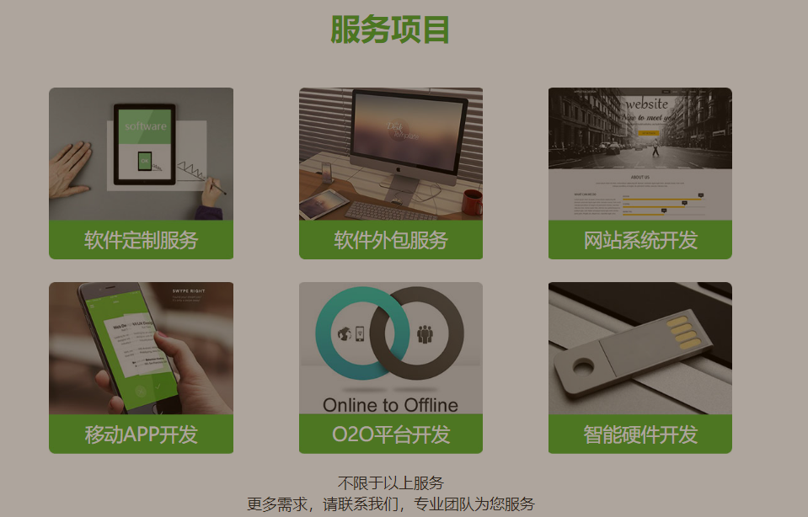
 | 服务项目类型
字段 | 字段含义 | 类型 | 长度 | 备注
id | 主键 | int | 11 | 自增
project_type_no | 项目类型 | int | 2 | 暂时就这几种，硬件不要，要公众号
pic_url | 图片地址 | varchar | 128 | 存绝对路径（例：localhost:8088/xxx/xxx/xxx.jpg）
project_type_name | 类型名称 | varchar | 256
description | 描述 | varchar | 256
content | 内容 | varchar | 2048 | 富文本
user_no | 所属用户 | varchar | 16
order | 排序 | int | 4 | 越大排序越靠前
data_state | 数据状态 | int | 1 | 1-有效，0-无效
remark | 备注 | varchar | 1024
create_user_id |  | int | 11
create_user_name |  | varchar | 32
create_time |  | timestamp
modify_user_id |  | int | 11
modify_user_name |  | varchar | 32
modify_time |  | timestamp

 | 项目
字段 | 字段含义 | 类型 | 长度 | 备注
id | 主键 | int | 11 | 自增
project_no | 项目编号 | varchar | 16 | 生成
project_type_no | 项目的类型 | int | 2 | 项目类型
project_name | 项目的名称 | varchar | 64 | 如果是定制，每个项目都有一个名称
db_name | 数据库的名称 | varchar | 64
user_no | 所属用户 | varchar | 16
product_no | 产品编号 | varchar | 16 | 生成
remark | 备注 | varchar | 1024
create_user_id |  | int | 11
create_user_name |  | varchar | 32
create_time |  | timestamp
modify_user_id |  | int | 11
modify_user_name |  | varchar | 32
modify_time |  | timestamp

